Mua hàng
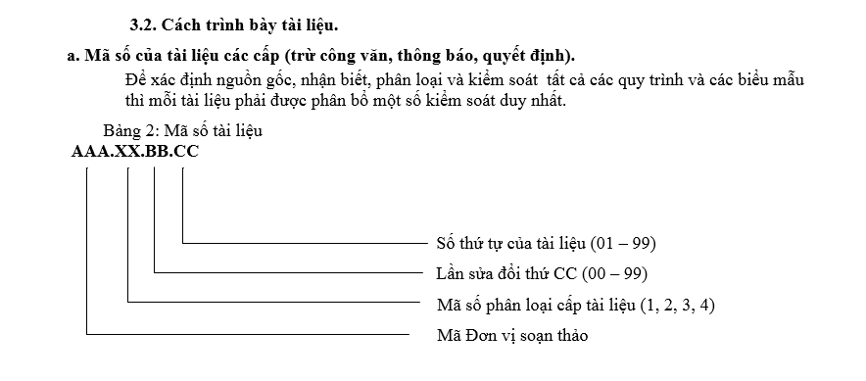
 |  | CÔNG TY TNHH M&C ELECTROCNICS VINA |  |  | Mã tài liệu (Doc Code) | ISO.04.03.01
 |  | DANH MỤC TÀI LIỆU NỘI BỘ BỘ PHẬN MUA HÀNG PURCHASING's LIST OF INTERNAL DOCUMENTS |  |  | Ngày ban hành (Issued Date) | 2019-01-07
 |  |  |  |  | Người soạn thảo (Prepare by)
 |  |  |  |  | Người phê duyệt (Aprove by)

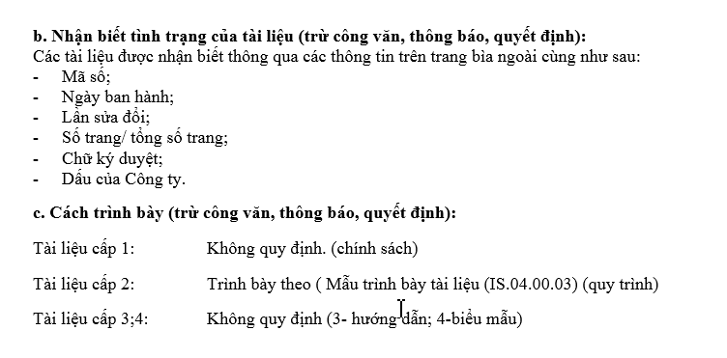
STT (IT) | TÊN TÀI LIỆU (Name of document) |  | MÃ SỐ TÀI LIỆU (Code number of document) | BỘ PHẬN BAN HÀNH (Issued department) | NGÀY BAN HÀNH (Issued Date) | LẦN BH/SĐ (Number of times issued, revised)
1 | Danh mục tài liệu nội bộ |  | ISO.04.01.01 | Mua hàng | 2019-01-07 | 01
2 | Mục tiêu phòng mua hàng (Target of Purchasing Dept) |  | PUR.01.01.01 | Mua hàng | 2017-01-04 | 01
3 | Quy trình mua hàng và đánh giá nhà cung cấp (Purchasing & Vendor Managerment) |  | PUR.02.02.01 | Mua hàng | 2017-01-04 | 02
4 | Quy trình nhập kho nguyên vật liệu: Trong nước (Material input warehouse process for Domestics) |  | PUR.02.01.02 | Mua hàng | 2017-01-05 | 01
5 | Quy trình nhập kho nguyên vật liệu: Nước ngoài (Material input warehouse process for Oversea) |  | PUR.02.01.03 | Mua hàng | 2017-01-05 | 01
6 | Quy trình trả lại hàng NG (Return NG Material Process) |  | PUR.02.00.04 | Mua hàng | 2017-01-05 | 00
7 | Quy trình quản lý hàng gia công (Process of Oursoucing) |  | PUR.02.00.05 | Mua hàng | 2018-01-01 | 00
8 | Quy trình đào tạo nhân viên (Trainning process for purchasing employees) |  | PUR.02.00.06 | Mua hàng | 2018-01-02 | 00
9 | Quy trình đào tạo nhà cung cấp về quản lý chất độc hại (Training process about hazardous substance management) |  | PUR.02.00.07 | Mua hàng | 2018-01-01 | 00
10 | Sơ đồ tổ chức phòng mua hàng (Purchasing's Organization Chart) |  | PUR.03.03.01 | Mua hàng | 2019-01-01 | 03
11 | Hướng dẫn đánh giá nhà cung cấp (Purchasing's Audit Vendor Process) |  | PUR.03.01.02 | Mua hàng | 2019-02-01 | 01
12 | Mô tả rủi ro phòng mua hàng |  | PUR.03.00.03 | Mua hàng | 2019-02-01 | 00
13 | Mô tả công việc phòng mua hàng |  | PUR.03.00.04 | Mua hàng | 2019-02-01 | 00
14 | Hướng dẫn đặt hàng trên hệ thống ERP (Purchasing request's guideline on ERP system) |  | PUR.03.00.05 | Mua hàng | 2019-02-01 | 00
15 | Form mẫu đặt hàng trong nước (Domestic Purchase Order) |  | PUR.04.00.01 | Mua hàng | 2015-01-01 | 00
16 | Form mẫu đặt hàng nước ngoài (Oversea Purchase Order) |  | PUR.04.00.02 | Mua hàng | 2015-01-01 | 00
17 | Danh sách nhà cung cấp (Approval Vendor List) |  | PUR.04.05.03 | Mua hàng | 2017-01-04 | 05
18 | Form theo dõi đánh giá nhà cung cấp hàng tháng (Monthly Evalutation) |  | PUR.04.02.04 | Mua hàng | 2017-01-04 | 02
19 | Phiếu Thông Tin Nhà Cung Cấp (Vendor’s information) |  | PUR.04.00.05 | Mua hàng | 2018-02-01 | 00
20 | Kế hoạch audit QPA (QPA audit plan) |  | PUR.04.00.06 | Mua hàng | 2019-01-01 | 00
21 | Checksheet đánh giá QPA (Vendor Qualification Checksheet) |  | PUR.04.00.07 | Mua hàng | 2019-01-01 | 00
22 | Mục tiêu KPI (KPI Target) |  | PUR.04.01.08 | Mua hàng | 2019-01-01 | 01
23 | Đánh giá kết quả KPI (KPI Eveluation) |  | PUR.04.00.09 | Mua hàng | 2019-01-01 | 00
24 | Nội dung đào tạo phòng mua hàng (Purchasing's trainning course content) |  | PUR.04.00.10 | Mua hàng | 2019-05-03 | 00
25 | Bản thu hoạch sau đào tạo của phòng mua hàng (Collected examination after tranning course) |  | PUR.04.00.11 | Mua hàng | 2019-05-03 | 00
26 | Ma trận năng lực phòng mua hàng |  | PUR.04.00.12 | Mua hàng | 2019-01-08 | 00
27 | Ma trận năng lực nhóm đánh giá vendor |  | PUR.04.01.13 | Mua hàng | 2019-01-08 | 01
28 | Chiến lược đào tạo nguồn nhân lực (Human Trainning Plan) |  | PUR.04.00.14 | Mua hàng | 2019-01-08 | 00
29 | Biên bản đào tạo nguồn nhân lực (Human Trainning Plan) |  | PUR.04.00.15 | Mua hàng | 2019-01-08 | 00
 |  |  |  | Mua hàng |  | 00
 |  |  |  | Mua hàng |  | 00
 |  |  |  | Mua hàng |  | 00

